Лист1
Adding new test line
Test Report
Вступление
Данный документ содержит информацию о тестировании сайта https://etsy.com/ Перед выполнением тестирования проект был разбит на модули согласно SRS. Для каждого модуля были разработаны тест кейсы с целью проверки функциональности. Дата составления документа 26/04/23
Обзор
Функционал приложения, который был протестирован: 1. Модуль регистрации нового пользователя 2. Модуль "Сортировка" 3. Модуль поиск на сайте 4. Модуль карточки товара 5. Модуль избранного товара 6. Модуль "оформить заказа" 7. Модуль "корзина" 8. Модуль соцсети 9. Модуль информайии об Etsy
Нефункциональные требования, который был протестирован:
1. “Политика Конфиденциальности"
2. “Положения и условия”
Окружение
Тестирование проводилось в браузерах: ● Google Chrome версия: 109.0.5424.129, ● Firefox версия:112.0 Тестирование проводилось на операционных системах: ● Windows 8.1 ( x64)
Модули в которых были выявлены дефекты:
• Функциональный блок "Лента товаров" Пункт "Сортирование" • Функциональный блок "Поиск товара на сайте" Пункт "Сортирование"
Информация о результатах прохождения test cases:
количество выполненных тестовых случаев: 39 число пройденных тестовых случаев: 38 число не пройденных тестовых случаев: 1 количество неудавшихся тестовых случаев: 0
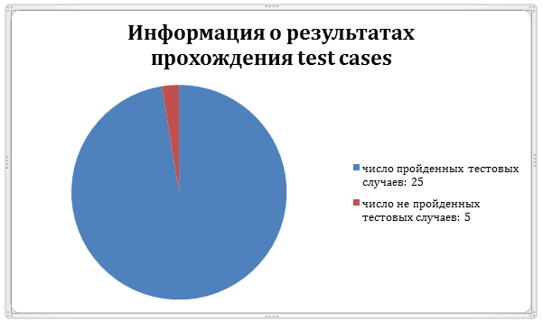
Информация о серьезности найденных ошибок:
общее количество найденных дефектов: 1 - количество minor дефектов:0 - количество critical дефектов: 0 - количество major дефектов: 1 - количество trivial дефектов: 0
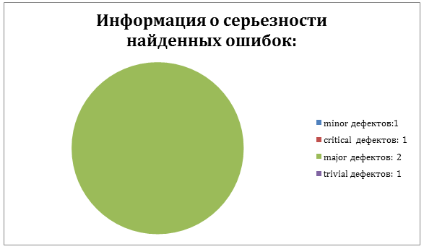
Заключение
После проведения тестирования сайта https://etsy.com/ дефектов с серьезностью blocker не обнаружено. Согласно разделу Fail Criteria тест плана, сайт готов к использованию.

